Soportes
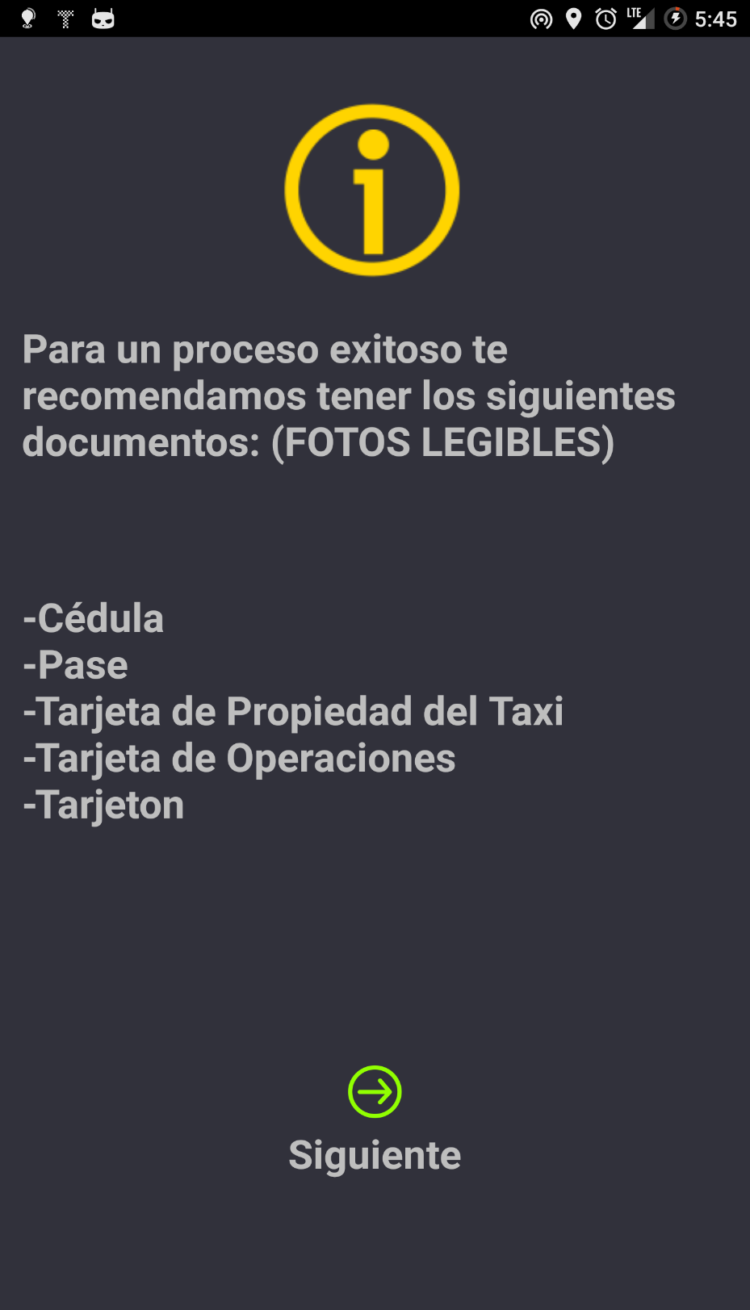
 | 3. DOCUMENTACION CASOS DE PRUEBA

EVENTO #
1
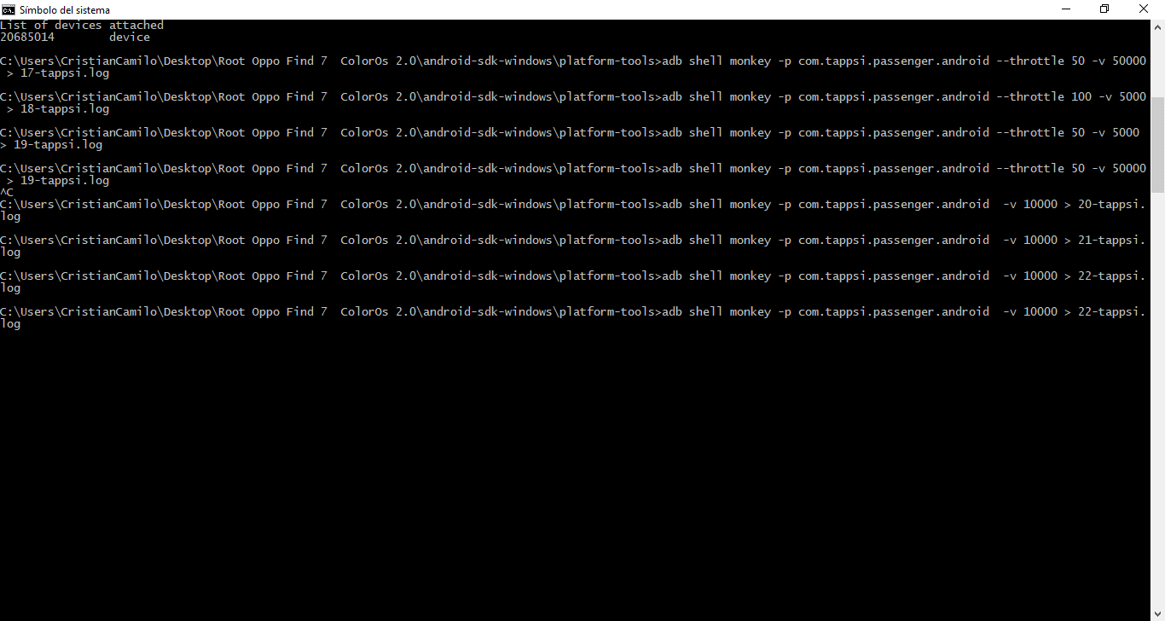
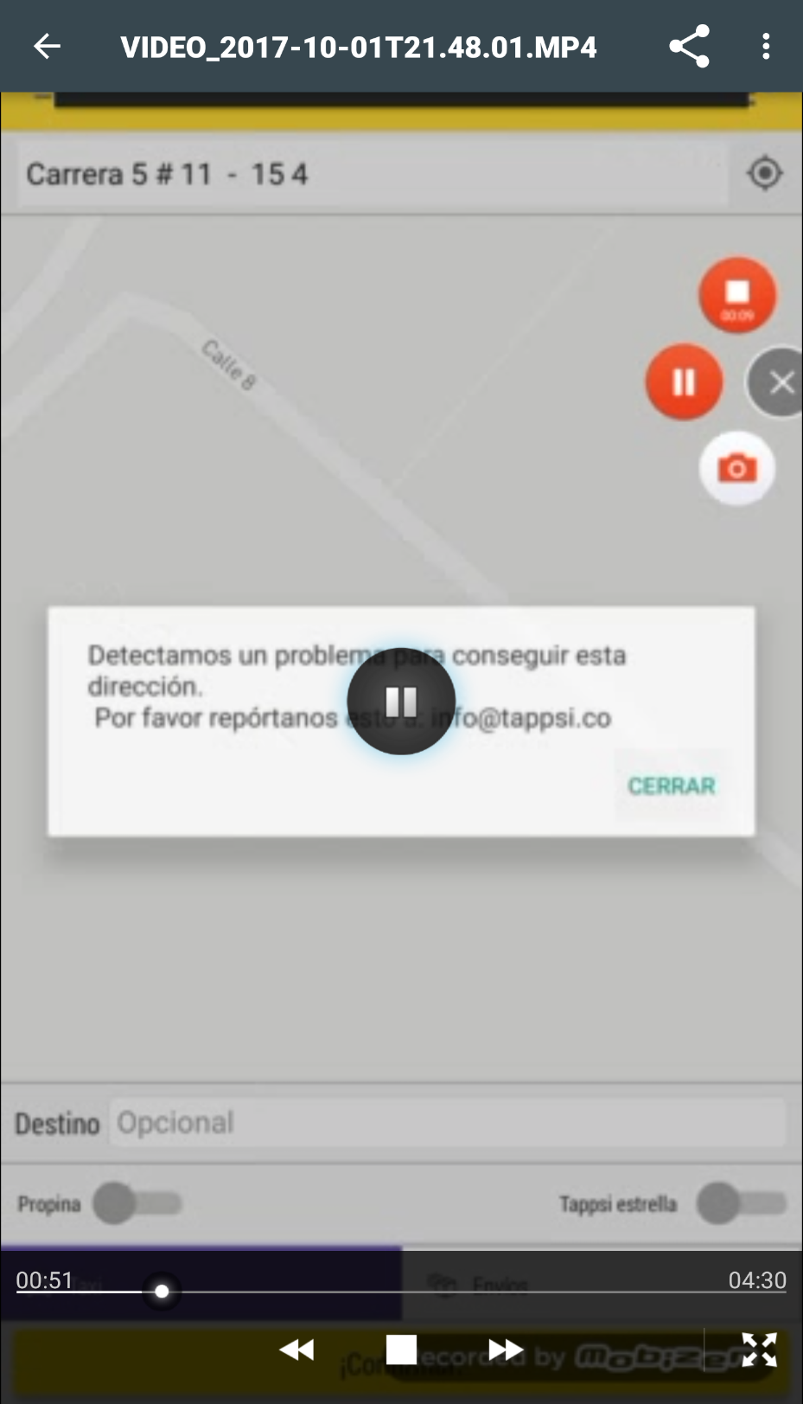

EVENTO #
2 | Ingresamos caracteres especiales en la dirección destino | Nos muetsra un mensaje de error para solicitar el servicio | Al momento de darle reintentar muestra el mismo mensaje de error
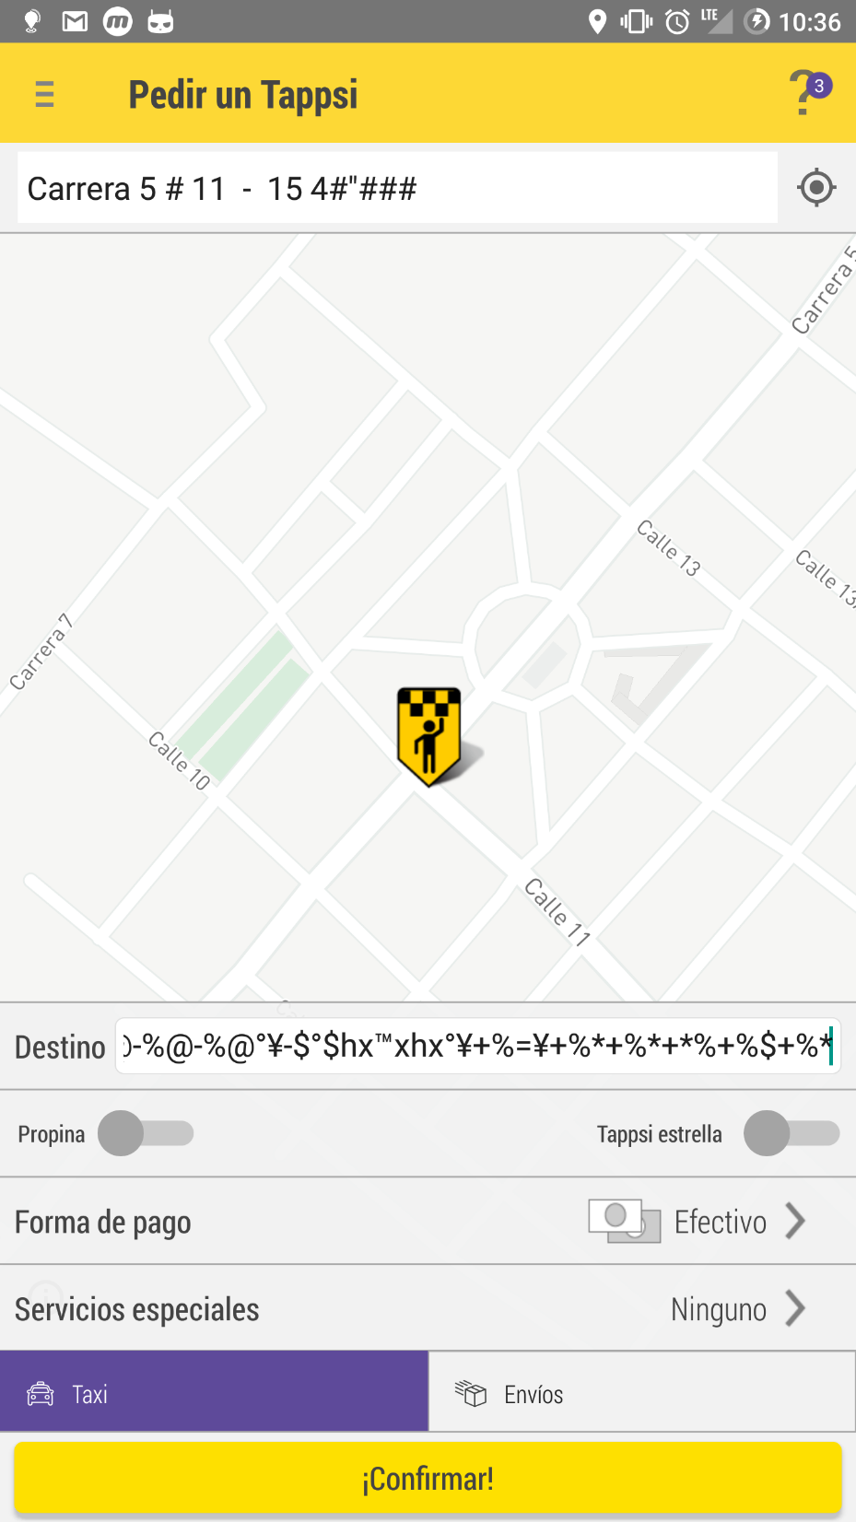
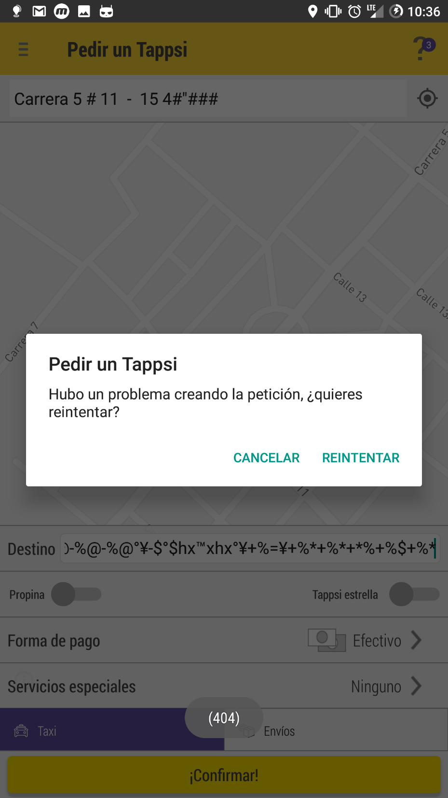

EVENTO #
3 | Ingresamos a la aplicación y solicitamos un servicio de envio | En el texto del campo de destino nos dice que es opcional pero al solicitar el servicio sale un mensaje indicando que es obligatorio
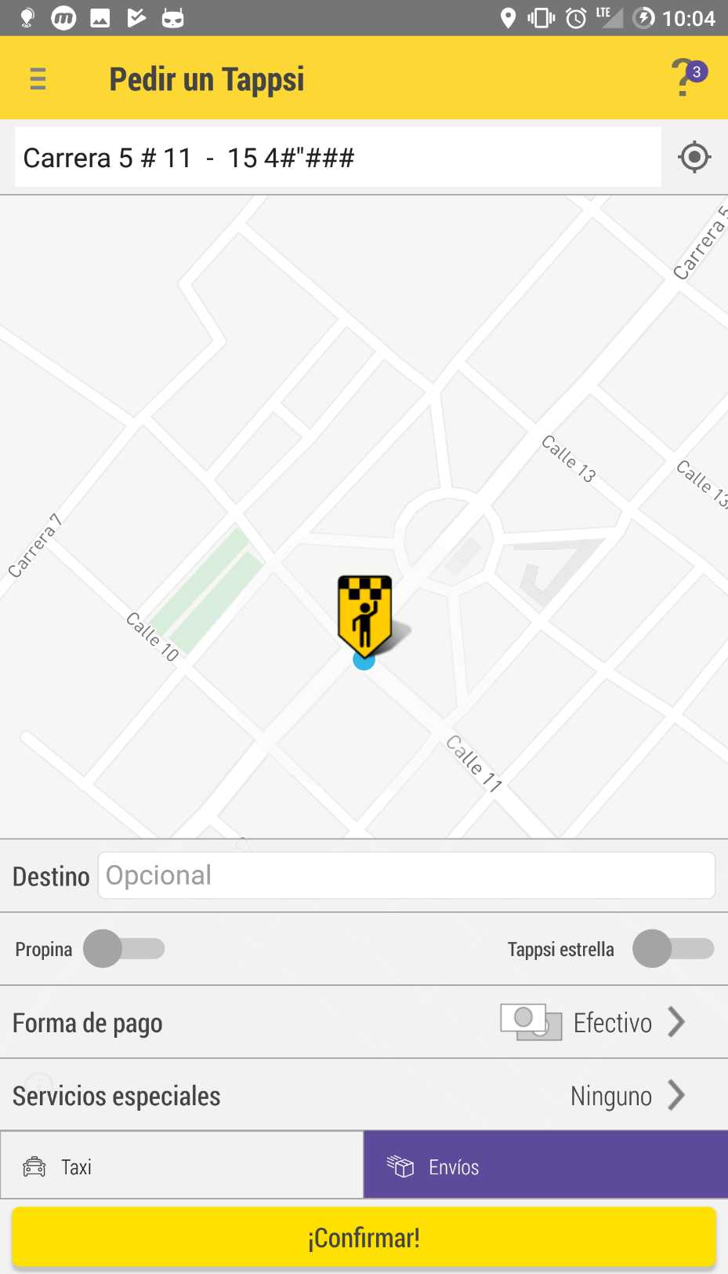
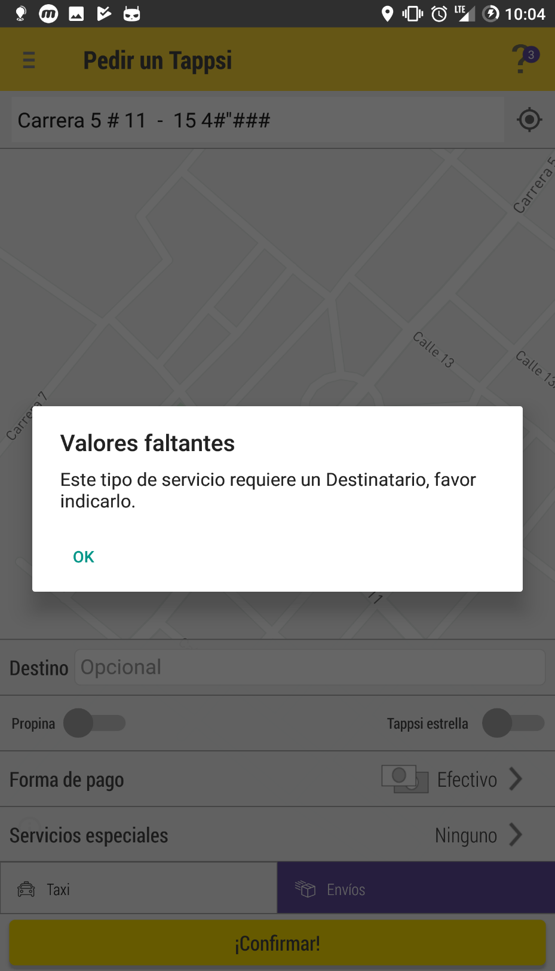

EVENTO #
4 | No se tiene una cuenta de pruebas y al moemnto de solicitar la creación pide los datos originales

